使用说明
使用说明
1.表格编辑前提示输入密码，请输入密码后在进行操作；
2.本表格不允许插入、删除行、列
3.表格编辑完毕后，请重新下拉并按顺序排列“项目编号”；
4.表格编辑完毕后，请提前预览，根据实际页码，选择打印页数范围，以免造成纸张浪费；
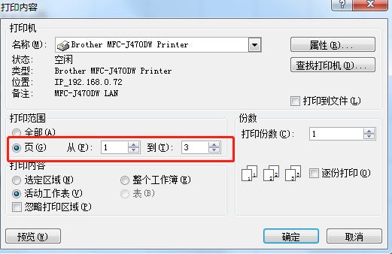

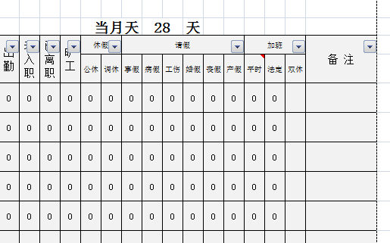
5.表格中灰色区域为自动生成部分，请勿进行编辑操作，否则会出现预设公式错误；

6.请勿修改表格中预设值及数据，用下拉框选择的方式进行编辑，否则会出现编辑错误及计算结果不准确等。

